Page1
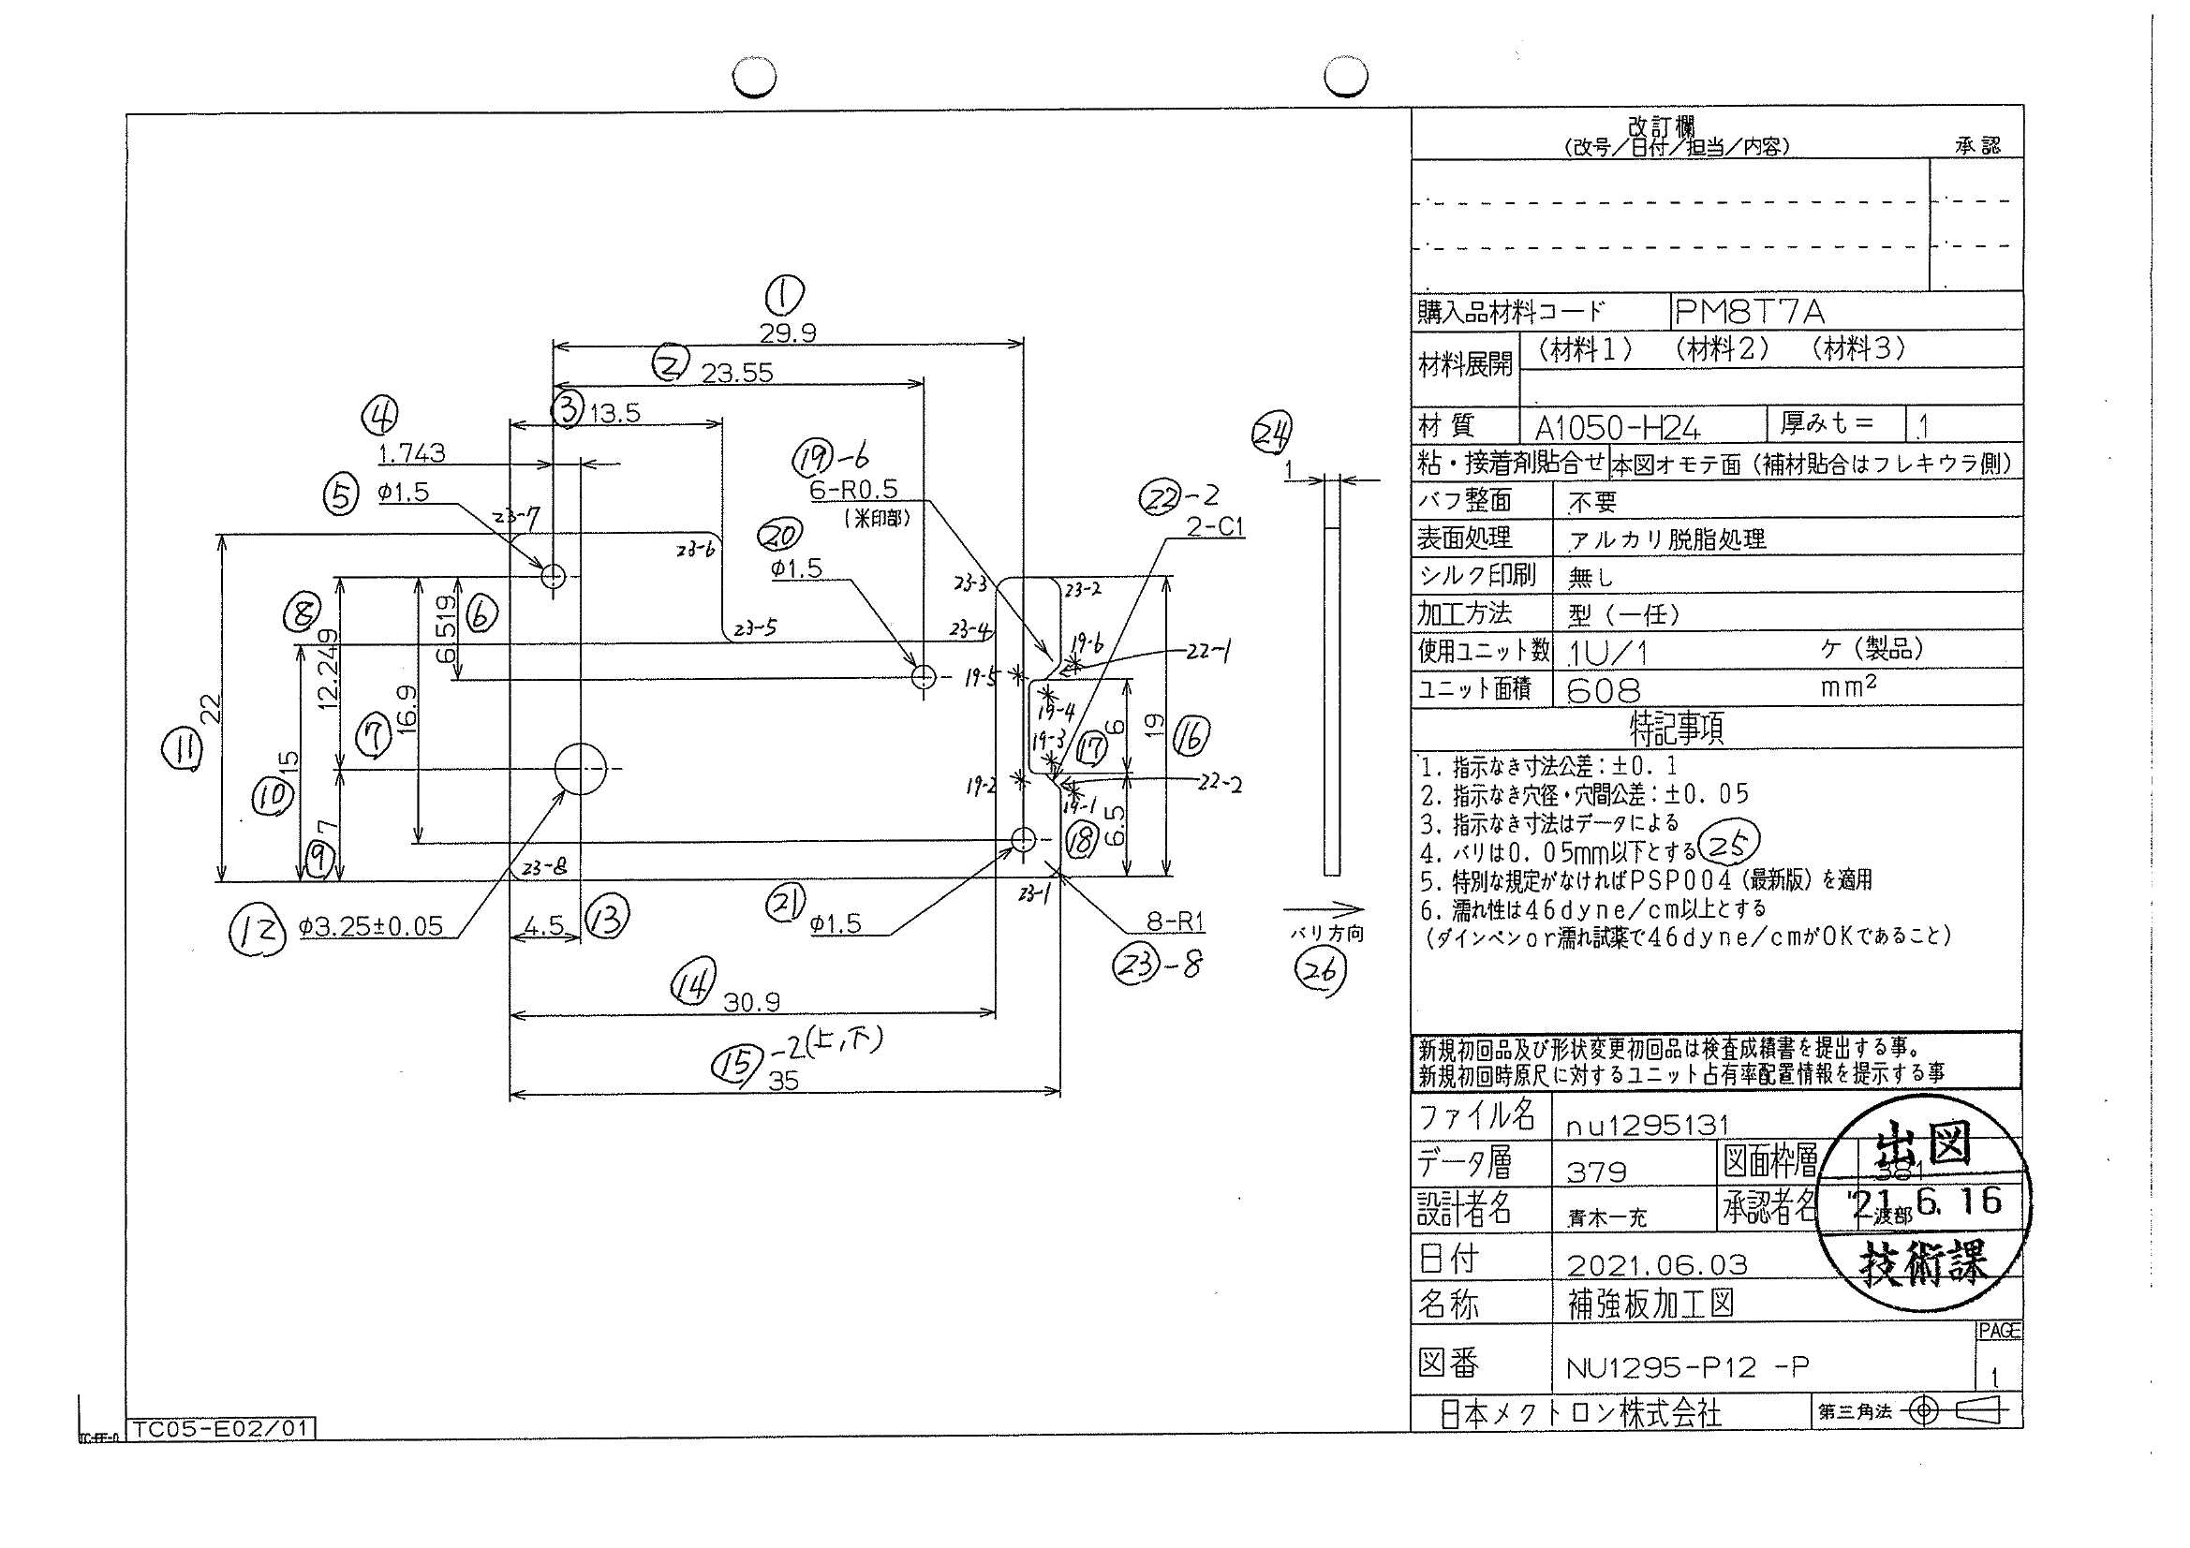
 |  |  |  |  |  |  |  |  |  |  |  | 工程能力調査表 |  |  |  |  |  |  |  |  |  |  |  |  |  |  |  |  |  |  | 1 |  | 項中 |  | 4 | 項

図番 | NU1295-P12 |  |  |  |  |  |  |  |  | 品名 |  | 補強板 |  |  |  |  |  |  |  | 工程能力調査 |  |  |  | 測定日 |  | 2021-07-07 |  |  |  | 備考

項 目 | 5 |  |  |  | 20 |  |  |  | 21 |  |  |  |  | 12 |  |  |  | 1 |  |  |  | 2 |  |  |  | 4 |  |  |  | 6 |  |  |  |  |  |  | 5 | 20 | 21 | 12 | 1 | 2 | 4 | 6 | 8 | 7 | 9 | 10 | 11 | 16 | 17 | 14 | 15 | 15 | 18 | 20 | 22 | 22 | 3 | 23 | 23 | 23 | 23 | 23 | 23 | 23 | 23
規 格 |  | 1.500 |  | 0.050 |  | 1.500 |  | 0.050 |  |  | 1.500 |  | 0.050 |  | 3.250 |  | 0.050 |  | 29.900 |  | 0.100 |  | 23.550 |  | 0.100 |  | 6.519 |  | 0.100 |  | 6.519 |  |  | 0.100 |  |  | 1 | 2 | 3 | 4 | 5 | 6 | 7 | 8 | 9 | 10 | 11 | 12 | 13 | 14 | 15 | 16 | 17 | 18 | 19 | 20 | 21 | 22 | 23 | 24 | 25 | 26 | 27 | 28 | 29 | 30 | 31 | 32 | 33
 |  |  |  | -0.050 |  |  |  | -0.050 |  |  |  |  | -0.050 |  |  |  | -0.050 |  |  |  | -0.100 |  |  |  | -0.100 |  |  |  | -0.100 |  |  |  |  | -0.100 |  |  | 1.5 | 1.5 | 1.5 | 3.25 | 29.9 | 23.55 | 1.743 | 6.519 | 12.249 | 16.9 | 7 | 15 | 22 | 19 | 6 | 30.9 | 35 | 35 | 6.5 | 4.5 | 1 | 1 | 13.5 | 1 | 1 | 1 | 1 | 1 | 1 | 1 | 1
測定機器 | Keyence IM |  |  |  | Keyence IM |  |  |  | Keyence IM |  |  |  |  | Keyence IM |  |  |  | Keyence IM |  |  |  | Keyence IM |  |  |  | Keyence IM |  |  |  | Keyence IM |  |  |  |  |  |  | 0.05 | 0.05 | 0.05 | 0.05 | 0.1 | 0.1 | 0.1 | 0.1 | 0.1 | 0.1 | 0.1 | 0.1 | 0.1 | 0.1 | 0.1 | 0.1 | 0.1 | 0.1 | 0.1 | 0.1 | 0.1 | 0.1 | 0.1 | 0.1 | 0.1 | 0.1 | 0.1 | 0.1 | 0.1 | 0.1 | 0.1
両側／片側 | 両側 |  |  |  | 両側 |  |  |  | 両側 |  |  |  |  | 両側 |  |  |  | 両側 |  |  |  | 両側 |  |  |  | 両側 |  |  |  | 両側 |  |  |  |  |  |  | -0.05 | -0.05 | -0.05 | -0.05 | -0.1 | -0.1 | -0.1 | -0.1 | -0.1 | -0.1 | -0.1 | -0.1 | -0.1 | -0.1 | -0.1 | -0.1 | -0.1 | -0.1 | -0.1 | -0.1 | -0.1 | -0.1 | -0.1 | -0.1 | -0.1 | -0.1 | -0.1 | -0.1 | -0.1 | -0.1 | -0.1
1 |  |  | 1.4980 |  |  |  | 1.4980 |  |  |  |  | 1.4980 |  |  |  | 3.2530 |  |  |  | 29.9020 |  |  |  | 23.5510 |  |  |  | 1.7400 |  |  |  |  | 6.5140 |  |  |  | 1.498 | 1.498 | 1.498 | 3.253 | 29.902 | 23.551 | 1.74 | 6.514 | 12.243 | 16.89 | 6.994 | 14.989 | 21.99 | 18.994 | 5.995 | 30.893 | 34.992 | 34.996 | 6.496 | 4.492 | 0.968 | 0.97 | 13.493 | 0.98 | 0.949 | 1.014 | 0.998 | 1 | 1.01 | 1.006 | 0.995
2 |  |  | 1.4970 |  |  |  | 1.4990 |  |  |  |  | 1.4970 |  |  |  | 3.2530 |  |  |  | 29.9000 |  |  |  | 23.5480 |  |  |  | 1.7400 |  |  |  |  | 6.5170 |  |  |  | 1.497 | 1.499 | 1.497 | 3.253 | 29.9 | 23.548 | 1.74 | 6.517 | 12.245 | 16.891 | 6.993 | 14.99 | 21.992 | 18.995 | 5.996 | 30.896 | 34.993 | 34.998 | 6.498 | 4.497 | 0.982 | 0.981 | 13.497 | 0.985 | 1.041 | 1.016 | 1.01 | 1.006 | 1.005 | 1.005 | 1.045
3 |  |  | 1.4980 |  |  |  | 1.4980 |  |  |  |  | 1.4970 |  |  |  | 3.2520 |  |  |  | 29.8990 |  |  |  | 23.5480 |  |  |  | 1.7400 |  |  |  |  | 6.5160 |  |  |  | 1.498 | 1.498 | 1.497 | 3.252 | 29.899 | 23.548 | 1.74 | 6.516 | 12.243 | 16.891 | 6.995 | 14.99 | 21.991 | 18.994 | 5.994 | 30.893 | 34.991 | 34.994 | 6.502 | 4.494 | 0.983 | 0.981 | 13.495 | 1.01 | 1.032 | 1.001 | 1.045 | 1.01 | 1.02 | 1.017 | 1.003
4 |  |  | 1.4970 |  |  |  | 1.4980 |  |  |  |  | 1.4970 |  |  |  | 3.2530 |  |  |  | 29.9000 |  |  |  | 23.5490 |  |  |  | 1.7400 |  |  |  |  | 6.5150 |  |  |  | 1.497 | 1.498 | 1.497 | 3.253 | 29.9 | 23.549 | 1.74 | 6.515 | 12.243 | 16.89 | 6.993 | 14.99 | 21.991 | 18.994 | 5.992 | 30.894 | 34.992 | 34.995 | 6.504 | 4.495 | 0.982 | 0.997 | 13.496 | 0.994 | 0.994 | 1.018 | 1.02 | 1.005 | 1.007 | 1.013 | 1.005
5 |  |  | 1.4970 |  |  |  | 1.4980 |  |  |  |  | 1.4970 |  |  |  | 3.2530 |  |  |  | 29.9000 |  |  |  | 23.5490 |  |  |  | 1.7390 |  |  |  |  | 6.5150 |  |  |  | 1.497 | 1.498 | 1.497 | 3.253 | 29.9 | 23.549 | 1.739 | 6.515 | 12.243 | 16.89 | 6.994 | 14.99 | 21.991 | 18.993 | 6 | 30.893 | 34.99 | 34.993 | 6.496 | 4.491 | 0.986 | 0.97 | 13.493 | 1.012 | 1.005 | 1.006 | 1.005 | 0.995 | 0.996 | 1.011 | 0.991
6 |  |  | 1.4970 |  |  |  | 1.4990 |  |  |  |  | 1.4990 |  |  |  | 3.2520 |  |  |  | 29.8990 |  |  |  | 23.5490 |  |  |  | 1.7390 |  |  |  |  | 6.5160 |  |  |  | 1.497 | 1.499 | 1.499 | 3.252 | 29.899 | 23.549 | 1.739 | 6.516 | 12.244 | 16.891 | 6.993 | 14.99 | 21.992 | 18.994 | 5.997 | 30.895 | 34.992 | 34.996 | 6.498 | 4.495 | 0.976 | 0.969 | 13.496 | 0.988 | 1.023 | 1.014 | 1.019 | 0.993 | 1.002 | 1.012 | 1.006
7 |  |  | 1.4970 |  |  |  | 1.4970 |  |  |  |  | 1.4980 |  |  |  | 3.2520 |  |  |  | 29.8990 |  |  |  | 23.5480 |  |  |  | 1.7400 |  |  |  |  | 6.5150 |  |  |  | 1.497 | 1.497 | 1.498 | 3.252 | 29.899 | 23.548 | 1.74 | 6.515 | 12.243 | 16.888 | 6.992 | 14.99 | 21.991 | 18.995 | 5.994 | 30.892 | 34.99 | 34.995 | 6.497 | 4.497 | 0.961 | 0.978 | 13.496 | 0.99 | 0.985 | 1.02 | 1.003 | 1.009 | 0.996 | 1.018 | 1.001
8 |  |  | 1.4980 |  |  |  | 1.4970 |  |  |  |  | 1.4970 |  |  |  | 3.2530 |  |  |  | 29.9010 |  |  |  | 23.5500 |  |  |  | 1.7410 |  |  |  |  | 6.5140 |  |  |  | 1.498 | 1.497 | 1.497 | 3.253 | 29.901 | 23.55 | 1.741 | 6.514 | 12.242 | 16.889 | 6.992 | 14.989 | 21.99 | 18.995 | 5.999 | 30.896 | 34.993 | 34.998 | 6.498 | 4.496 | 0.98 | 0.984 | 13.496 | 0.985 | 0.985 | 1.01 | 1.02 | 1.029 | 1.005 | 1.007 | 1.003
9 |  |  | 1.4970 |  |  |  | 1.4980 |  |  |  |  | 1.4970 |  |  |  | 3.2530 |  |  |  | 29.9010 |  |  |  | 23.5500 |  |  |  | 1.7410 |  |  |  |  | 6.5140 |  |  |  | 1.497 | 1.498 | 1.497 | 3.253 | 29.901 | 23.55 | 1.741 | 6.514 | 12.243 | 16.889 | 6.991 | 14.99 | 21.991 | 18.995 | 5.995 | 30.896 | 34.993 | 34.995 | 6.498 | 4.496 | 0.972 | 0.979 | 13.497 | 0.994 | 0.991 | 1.004 | 0.999 | 1.015 | 0.988 | 1.017 | 1.013
10 |  |  | 1.4970 |  |  |  | 1.4980 |  |  |  |  | 1.4980 |  |  |  | 3.2520 |  |  |  | 29.9010 |  |  |  | 23.5500 |  |  |  | 1.7400 |  |  |  |  | 6.5150 |  |  |  | 1.497 | 1.498 | 1.498 | 3.252 | 29.901 | 23.55 | 1.74 | 6.515 | 12.243 | 16.89 | 6.994 | 14.99 | 21.991 | 18.994 | 5.998 | 30.894 | 34.991 | 34.997 | 6.497 | 4.494 | 0.995 | 0.976 | 13.493 | 0.991 | 1.003 | 1.005 | 1.011 | 1.001 | 1 | 1.007 | 1.001
11 |  |  | 1.4970 |  |  |  | 1.4980 |  |  |  |  | 1.4980 |  |  |  | 3.2530 |  |  |  | 29.8980 |  |  |  | 23.5480 |  |  |  | 1.7400 |  |  |  |  | 6.5150 |  |  |  | 1.497 | 1.498 | 1.498 | 3.253 | 29.898 | 23.548 | 1.74 | 6.515 | 12.242 | 16.89 | 6.995 | 14.989 | 21.991 | 18.994 | 5.997 | 30.892 | 34.991 | 34.994 | 6.5 | 4.494 | 0.971 | 0.961 | 13.495 | 0.987 | 1 | 1.007 | 1.008 | 0.997 | 1.016 | 1.013 | 0.996
12 |  |  | 1.4960 |  |  |  | 1.4970 |  |  |  |  | 1.4980 |  |  |  | 3.2530 |  |  |  | 29.9000 |  |  |  | 23.5490 |  |  |  | 1.7400 |  |  |  |  | 6.5160 |  |  |  | 1.496 | 1.497 | 1.498 | 3.253 | 29.9 | 23.549 | 1.74 | 6.516 | 12.243 | 16.89 | 6.993 | 14.989 | 21.991 | 18.994 | 6.001 | 30.894 | 34.991 | 34.996 | 6.497 | 4.496 | 0.977 | 0.973 | 13.495 | 0.987 | 1.004 | 1.018 | 1.017 | 0.996 | 1.001 | 1.012 | 1.004
13 |  |  | 1.4980 |  |  |  | 1.4980 |  |  |  |  | 1.4970 |  |  |  | 3.2530 |  |  |  | 29.9010 |  |  |  | 23.5500 |  |  |  | 1.7400 |  |  |  |  | 6.5150 |  |  |  | 1.498 | 1.498 | 1.497 | 3.253 | 29.901 | 23.55 | 1.74 | 6.515 | 12.243 | 16.89 | 6.992 | 14.989 | 21.991 | 18.994 | 5.999 | 30.896 | 34.994 | 34.997 | 6.496 | 4.496 | 0.984 | 0.988 | 13.496 | 0.983 | 1.021 | 1.009 | 1.001 | 1.015 | 1.023 | 1.004 | 1.008
14 |  |  | 1.4970 |  |  |  | 1.4980 |  |  |  |  | 1.4970 |  |  |  | 3.2520 |  |  |  | 29.8990 |  |  |  | 23.5480 |  |  |  | 1.7400 |  |  |  |  | 6.5150 |  |  |  | 1.497 | 1.498 | 1.497 | 3.252 | 29.899 | 23.548 | 1.74 | 6.515 | 12.243 | 16.889 | 6.993 | 14.99 | 21.991 | 18.995 | 6 | 30.895 | 34.993 | 34.996 | 6.495 | 4.496 | 0.979 | 0.979 | 13.495 | 0.989 | 1.001 | 1.032 | 1.014 | 1.004 | 1.001 | 1.005 | 1.004
...
 |  |  |  |  |  |  |  |  |  |  |  |  |  |  |  |  |  |  |  |  |  |  |  |  |  |  |  |  |  |  |  |  |  |  |  |  | 1.497 | 1.498 | 1.497 | 3.253 | 29.9 | 23.549 | 1.74 | 6.515 | 12.243 | 16.89 | 6.993 | 14.989
 |  |  |  |  |  |  |  |  |  |  |  |  |  |  |  |  |  |  |  |  |  |  |  |  |  |  |  |  |  |  |  |  |  |  |  |  | 1.497 | 1.498 | 1.497 | 3.253 | 29.9 | 23.549 | 1.74 | 6.516 | 12.244 | 16.89 | 6.991 | 14.989
 |  |  |  |  |  |  |  |  |  |  |  |  |  |  |  |  |  |  |  |  |  |  |  |  |  |  |  |  |  |  |  |  |  |  |  |  | 1.498 | 1.498 | 1.499 | 3.252 | 29.901 | 23.549 | 1.74 | 6.514 | 12.243 | 16.889 | 6.992 | 14.99
 |  |  |  |  |  |  |  |  |  |  |  |  |  |  |  |  |  |  |  |  |  |  |  |  |  |  |  |  |  |  |  |  |  |  |  |  | 1.497 | 1.498 | 1.498 | 3.252 | 29.899 | 23.548 | 1.741 | 6.515 | 12.243 | 16.889 | 6.992 | 14.99
...
片公差工程能力計算式
Cpk＝(USL-μ)/(3×σ)
USL：規格0.05
μ ：平均値
σ ：標準偏差
量産時 | Keyence IM |  |  |  | Keyence IM |  |  |  | Keyence IM |  |  |  |  | Keyence IM |  |  |  | Keyence IM |  |  |  | Keyence IM |  |  |  | Keyence IM |  |  |  | Keyence IM
 | 5pcs/Lot (Xbar) |  |  |  | 5pcs/Lot (Xbar) |  |  |  | 5pcs/Lot (Xbar) |  |  |  |  | 5pcs/Lot (Xbar) |  |  |  | 5pcs/Lot (Xbar) |  |  |  | 5pcs/Lot (Xbar) |  |  |  | 5pcs/Lot (Xbar) |  |  |  | 5pcs/Lot (Xbar)

 |  |  |  |  |  |  |  |  |  |  |  |  |  |  |  |  |  |  |  |  |  |  |  |  |  |  |  |  |  |  |  | 承認 |  |  | 作成
 |  |  |  |  |  |  |  |  |  |  |  |  |  |  |  |  |  |  |  |  |  |  |  |  |  |  |  |  |  |  |  | 鈴木 |  |  | アイン

Page2
...
 | 8 | 7 | 9 | 10 | 11 | 16 | 17 | 14
 | 12.243 | 16.89 | 6.993 | 14.989 | 21.991 | 18.994 | 5.996 | 30.894
 | 12.244 | 16.89 | 6.991 | 14.989 | 21.99 | 18.994 | 5.997 | 30.896
 | 12.243 | 16.889 | 6.992 | 14.99 | 21.99 | 18.994 | 5.974 | 30.896
 | 12.243 | 16.889 | 6.992 | 14.99 | 21.991 | 18.994 | 5.976 | 30.894
...
片公差工程能力計算式
Cpk＝(USL-μ)/(3×σ)
USL：規格0.05
μ ：平均値
σ ：標準偏差
...
作成
アイン

Page3
...
 | 15 | 15 | 18 | 20 | 22 | 22 | 3 | 23
 | 34.991 | 34.996 | 6.5 | 4.497 | 0.968 | 0.985 | 13.496 | 0.986
 | 34.993 | 34.996 | 6.496 | 4.497 | 0.971 | 0.988 | 13.495 | 0.981
 | 34.993 | 34.997 | 6.498 | 4.497 | 0.941 | 0.976 | 13.495 | 0.998
 | 34.992 | 34.995 | 6.497 | 4.497 | 1.088 | 0.996 | 13.495 | 0.983
...
片公差工程能力計算式
Cpk＝(USL-μ)/(3×σ)
USL：規格0.05
μ ：平均値
σ ：標準偏差
...
作成
アイン

Page4
...
 | 23 | 23 | 23 | 23 | 23 | 23 | 23
 | 1.001 | 1.023 | 1.006 | 0.983 | 0.998 | 1.017 | 1.016
 | 1.003 | 1.022 | 1.015 | 1.012 | 0.995 | 1.017 | 0.995
 | 0.988 | 1.016 | 1.015 | 1.005 | 1.007 | 1.009 | 1.007
 | 0.99 | 1.026 | 1.007 | 0.994 | 0.997 | 1.01 | 1.003
...
片公差工程能力計算式
Cpk＝(USL-μ)/(3×σ)
USL：規格0.05
μ ：平均値
σ ：標準偏差
...
作成
アイン

